상품제안서
잭니클라우스 3단 UV초미니 우·양산 | 상품코드: S20976

 |  |  |  |  |  |  | 02-713-8555 | www.synergygift.co.kr
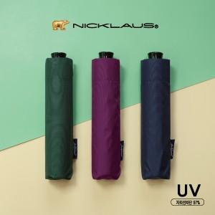

【상세/제작정보】 | <p><span style="font-size: 14pt;">※ 곤색 단종 발주 불가합니다.</span></p>

【인쇄/포장옵션】 | 실크, 원단실크1도 / 포장지포장

【공급단가】 | 수량 | 30~ | 100~ | 300~ | 1,000~ | 3,000~
*VAT별도 | 단가 | 8,990원 | 8,490원 | 8,150원 | 7,800원 | 7,700원

【상품 URL】 | https://www.synergygift.co.kr:443/src/goods_detail.php?gdno=20976

